问题列表（5-22以后）
序号 | 所属外包团队 | 记录人 | 记录时间 | 问题类型 | 外包团队提出的问题 | 问题的解答 | 解答人 | 解答时间 | 备注
1 | 广州睿码 | 李国艺 | 2012-05-23 | 技术问题 | 制定招聘计划，弹出窗体，编辑按钮无法绑定事件
2 | 广州睿码 | 李国艺 | 2012-05-23 | 需求问题 | 发布（是否单纯改变状态） |  单击“发布”弹出下面的页面，单击“确认”才修改状态 | 甘志杰 | 2012-05-23
3 | 广州睿码 | 李国艺 | 2012-05-23 | 需求问题 | 招聘计划执行（这个表的主键是什么） | 这个表的主键是“简历ID” | 甘志杰 | 2012-05-23
4 | 湖北工业大学 | 李国艺 | 2012-05-23 | 技术问题 | 用@html.Label 设置值后，controller无法获取该值 |  |  |  | 目前的解决办法是用特别的样式隐藏@html.textbox的样子
5 | 湖北工业大学 | 李国艺 | 2012-05-23 | 技术问题 | Nhibernate 已经用<= 来过滤数据。 但是返回的结果还是没包含=的数据
6 | 广州睿码 | 李国艺 | 2012-05-23 | 技术问题 | jqGrid如何用编辑模式 | UI组件封装好jqGrid.目前还在开发这个组件中。 目前就先用Table来实现 | 李国艺 | 2012-05-23
 | 湖北工业大学 | 李国艺 | 2012-05-24 | 需求问题 | 如何判断登陆用户的身份是公司经理还是集团董事？
 | 广州睿码 | 李国艺 | 2012-05-24 | 需求问题 | 那个面试官表，主键是面试官ID | 没有主键 | 李国艺 | 2012-05-24
 | 广州睿码 | 李国艺 | 2012-05-24 | 技术问题 | 如何在必填字段，显示红色框框 | 参考WP的代码 | 李国艺 | 2012-05-24
 | 广州睿码 | 李国艺 | 2012-05-28 | 技术问题 | 如何获取部门信息 | GetDepartmentById(string id) | 戴金平 | 2012-05-28
 | 广州睿码 | 李国艺 | 2012-05-28 | 技术问题 | 如何发待办任务 | 《SMT开发框架使用手册.docx》发送待办章节 | 傅意成 | 2012-05-28
 | 湖北工业大学 | 李国艺 | 2012-05-29 | 需求问题 | 部门年度经营指标下达表中的本年控制指标字段是否可以为空？ | 可以为空 | 黄新龙 | 2012-05-29
 | 湖北工业大学 | 李国艺 | 2012-05-29 | 需求问题 | 计划下达中的“费用合计”，“业务收入”是在程序里写死其定义吗？ | hardcode 该类型 | 黄新龙 | 2012-05-29
 | 广州睿码 | 傅意成 | 2012-05-30 | 技术问题 | 流程审核提交失败（未找到对应的流程） | 1.需要在流程系统中新建相应模块，并建立流程 2.系统代号：招聘RM 工作计划WP，在提交审核数据时要写 | 傅意成 | 2012-05-30
 | 广州睿码 | 傅意成 | 2012-05-30 | 技术问题 | 审核人在审核界面是查看不到审核信息 | ShowAudit()脚本没有按照要求写好参数 | 傅意成 | 2012-05-30
 | 湖北工业大学 | 李国艺 | 2012-05-31 | 技术问题 | 1， 这些接口的调用方法：获取某部门直属部门列表； 获取某部门直属岗位列表；获取某部门直属员工列表； 获取某部门所有下级部门列表；获取某公司直属部门列表； 获取某公司所有下属部门列表； 是否为集团公司；是否为董事会； （我们有尝试以前的一些方法，但效果不佳， 比如今天测试同样的接口，上午取到数据了，下午又取不到数据。）
 | 湖北工业大学 | 戴金平 | 2012-05-31 | 技术问题 | 部门年度计划获取列表信息报错 |  | 戴金平 | 2012-05-31
 | 广州睿码 | 李国艺 | 2012-06-04 | 技术问题 | 待办任务问题
 | 广州睿码 | 李国艺 | 2012-06-05 | 技术问题 | 红色的感叹号和弹出框怎么出来的 | 详细可参看：WP/PresetCostConfig/Create.cshtml文件处理 | 戴金平

验证问题
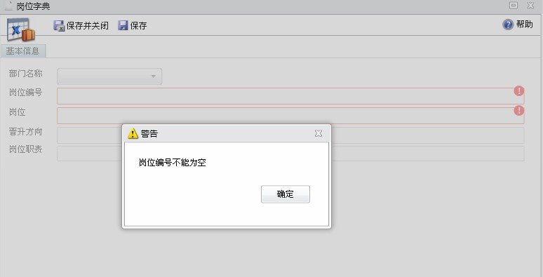

如果是动态生成的ＨＴＭＬ代码，则用class=required 这种方法，具体的class参考jquery.validate.js

待办任务问题
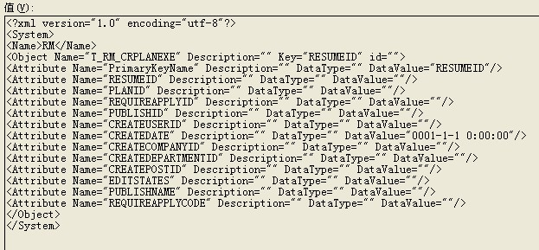

关联多表
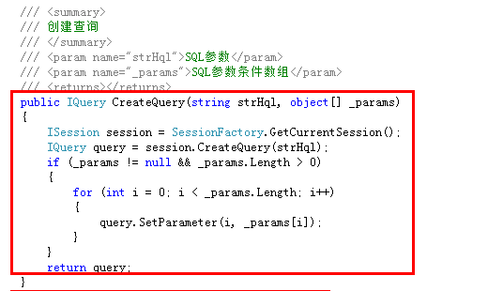
问题：Nihibernate如何查询语句里关联多表
解决方法：已在数据库访问基类OracleHelper中增加CreateQuery方法

多表保存数据
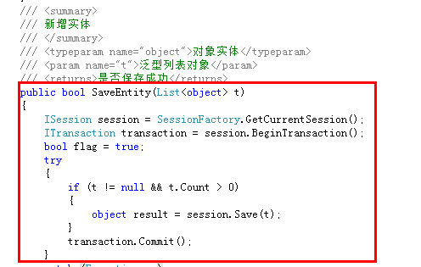
问题：Nihibernate如何保存无关联多表的数据
解决方法：已在数据库访问基类OracleHelper中增加SaveEntity方法

